Planilha1
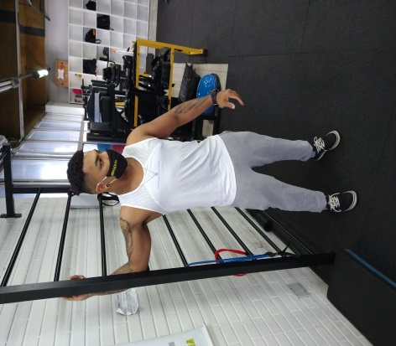
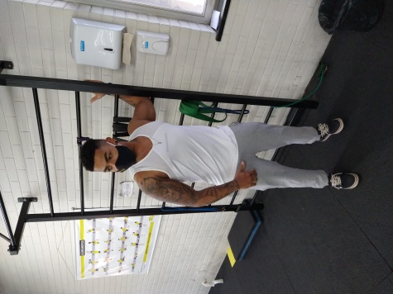
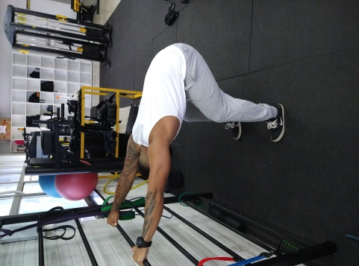
ALUNO (A): Pedro Fuques
PERÍODO: Novembro
OBJETIVO: SAÚDE

TREINO A
EXERCÍCIO |  | SÉRIES | REPETIÇÕES | CARGA | INTERVALO
MOBILIDADE DE TORNOZELO + ALONGA SÓLEO+ALONGA ADUTORES |  | 3 | 15
 | Agachamento Livre | 4 | 10 |  | NN
 | Leg 45º | 4 | 10 |  | 1min
 | Elevação pelvica+ Passada | 3 | 10 |  | 1Min
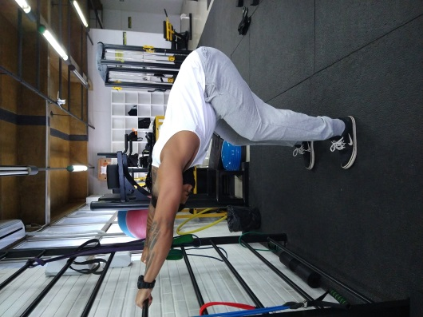
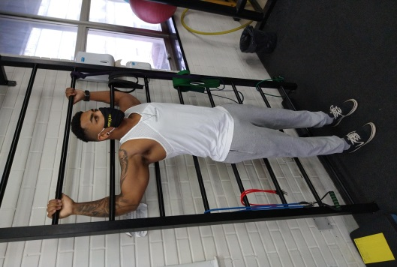
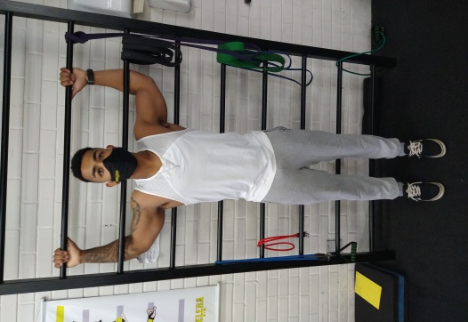
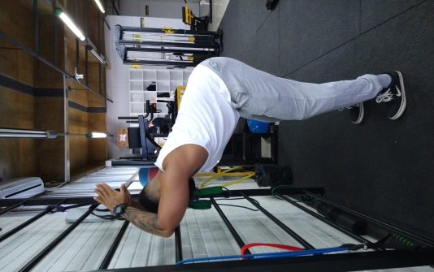
 | Levantamento Terra Sumo | 4 | 8 a 10 |  | 1min
 | Extensora | 4 | 12 |  | 1min
6 | Stiff | 4 | 10 |  | 1min
7 | Banco solear | 4 | 10
8

TREINO B (DORSAL, BÍCEPS)
EXERCÍCIO |  | SÉRIES | REPETIÇÕES | CARGA | INTERVALO
Mobilidade torácica e alongamentos das fotos

1 | Barra Fixa (profressão livre) | 4 | 10 |  | 1Min
2 | Puxada alta | 4 | 12 |  | 1Min
3 | Remada cavalo | 3 | 10 |  | 1Min
4 | Remada curvada | 4 | 10 |  | 45Seg
5 | Serrote | 3 | 10 |  | 45Seg
6 | Pulldown+ face Pull | 3 | 10 |  | 45Seg
7

TREINO C (Peito, ombro e triceps )
EXERCÍCIO |  | SÉRIES | REPETIÇÕES | CARGA | INTERVALO
Alongamentos e mobilidades toraxica e Wall ball

 | Supino Reto na barra | 4 | 10 |  | 1min
 | Supino inclinado c halters | 4 | 10 |  | 1min
 | Cross over | 4 | 10 |  | 1min
 | Supino Vertical | 4 | 10 |  | 1min
 | Elevação frontal alternada | 4 | 10 |  | 1min
 | Desenvolvimento+ Elev lateral | 4 | 10 |  | 1min

10
EXERCÍCIO |  | SÉRIES | REPETIÇÕES | CARGA | INTERVALO

 | Triceps Corda | 4 | 10 |  | 1min
 | Triceps Coice polia | 4 | 10 |  | 1min
 | Paralela maquina + drop em todas | 4 | 10 |  | 1min
 | Rosca Direta na barra | 4 | 10 |  | 1min
 | Rosca Concentrada | 4 | 10 |  | 1min
 | Rosca alternada com isometria | 4 | 10 |  | 1min
 | Rosca inversa polia | 3 | 10 |  | 1min

Fazer abs nos treinos de braço (CARDIO, ABDÔMEN, LOMBAR)
EXERCÍCIO |  | TEMPO |  | SÉRIES
Perdigueiro 4x15

OU
EXERCÍCIO |  | TEMPO
Prancha frontal
Abdominal Reto 3x15
EXERCÍCIO |  | SÉRIES | REPETIÇÕES | CARGA | INTERVALO
1
2
3
4

TREINO F (MOBILIDADE)
EXERCÍCIO |  | SÉRIES | REPETIÇÕES | CARGA | INTERVALO
1 |  |  | - | -
2 |  |  | - | -
3 |  |  | - | -
4 |  |  | - | -

